Sheet1
Scene No. | 1
Quest Title | 这是什么花1
Quest Log | 完成任务
Map No. | 16
 | 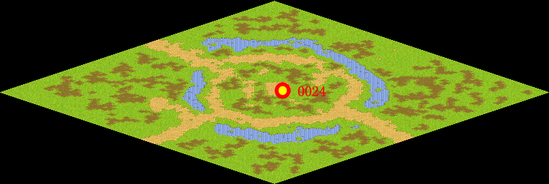
NPC No. | 24
Condition
Dialog | 哦，这种花叫“金银花”， 具有抑菌、抗病毒、抗炎、解热、调节免疫等作用。
Select | 1：完成，2：取消
Result | 1 :关闭对话框 消除Qlog-0078-000 , 2 : 关闭对话框

NPC No. | 26
Condition
Dialog | 快把花拿给罗莉吧。
Select | 1：确定
Result | 1：关闭对话框

ScriptFile | Qlog-0078-001.scr
 | Q0024-0078-001.scr
 | Q0026-0078-001.scr

